例題4-123
１．重回帰分析
例題4-1
 | Y | X1 | X2 | Y2 | X12 | X22 | YX1 | YX2 | X1X2
1 | 0 | 4 | 1
2 | 1 | 3 | 2
3 | 5 | 9 | 0
4 | 6 | 8 | 2
5 | 8 | 6 | 5
∑ | 20 | 30 | 10
平均

 | SYY |  |  | D0 |  |  | β1h
 | S11 |  |  | D1 |  |  | β2h
 | S22 |  |  | D2 |  |  | αh
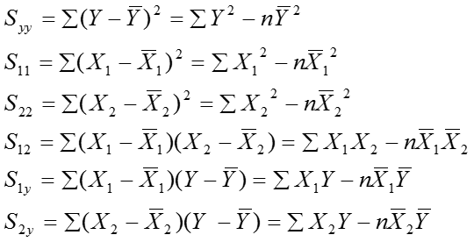
 | SY1
 | SY2
 | S12

２．決定係数と重相関係数
３．自由度修正済み決定係数
例題4-2
 | R2
 | Rb2

例題4-3
 |  | R2 | n | k | Rb2
 | ① | 0.75 | 8 | 2
 | ② | 0.3 | 9 | 3
 | ③ | 0.95 | 31 | 5

